Тепловой расчет
Тепловой расчет по методике Semicron-Semisel
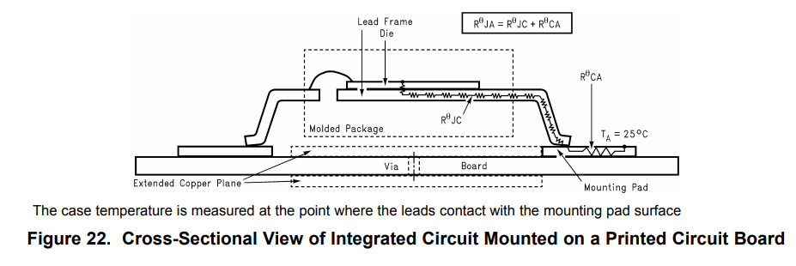
Исходные данные

MOSFET

RthJC | 1 | °С/W | Thermalresistance,junctiontocase (не используется)
RthJA | 40 | °С/W | Thermalresistance,junction-to-ambient
Tj op= | 175 | °С | максимальная рабочая температура кристалла
ns= | 1 |  | кол-во ключей
Ptr= | 0.87207363156 | W | потери в одном транзисторе (+diode)

Other

Tamb= | 50 | °С | температура окр. воздуха

Расчеты

Tj= | 84.882945262 | °С | температура кристалла

 | нормально* (Tj<150)
 | перегрев (Tj>150)

* рекомендуемая температура кристалла <120-125 °C //по Колпакову

Драйвер
Расчет требуемого тока для управления ключами

Исходные данные |  |  |  | Расчеты

1308ЕУ4БУ КремнийЭл |  |  |  | Затворный резистор
Пример использования здесь: ИТЦЯ.468362.049

Qg = | 0.00000011 | C | total gate charge | Pупр= | 0.0132 | Вт | средняя мощность драйвера
Qls= | 0.00000000 | C | level shift charge required per cycle | Prgg= | 0.0066 | Вт | средняя мощность на Rgg
Qbs= | 0.00000025 | C | minimum charge for bootstrap capacitor
Iqbs= | 0.00022 | A | Quiescent VBS supply current | Ig= | 1.25 | A | пиковый ток через Rg
Icbs= | 0 | A | bootstrap capacitor leakage current | Ig/Icc= | 62.5 | % | процент от номинала драйвера

Ug = | 15 | V | gate voltage
Vcc= | 15 | V | Logic section voltage source | Бустрепный каскад
Vf= | 1 | V | Forward voltage drop across the bootstrap diode
Vls= | 0 | V | Voltage drop across the low-side FET or load | Cbs= | 1.7337209302 | mkF | Bootstrap Capacitor * k
Vmin= | 9.7 | V | VBS supply undervoltage positive going threshold | k= | 15 |  | запас

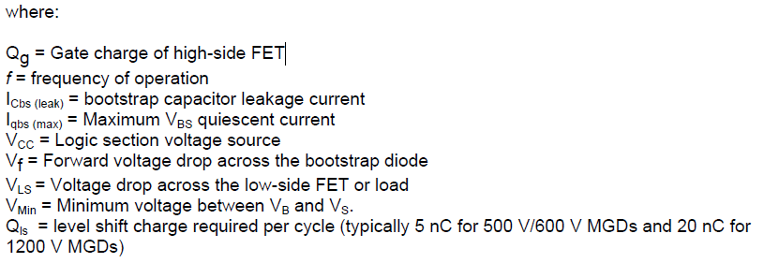
Rg= | 12 | Ohm | gate resistor | Бустрепный диод

Iic= | 2 | A | driver nominal current | Vrpm= | 100 | V | reverse voltage
 |  |  |  | max trr= | 100 | ns | reverse recovery time
f = | 8000 | Hz | PWM | If= | 1.99 | mA | ток через диод

 |  |  |  | Динамика

 |  |  |  | ton(off)= | 88 | ns | время включения(выкл) MOSFET

